Sheet1
BOQ for the Vocational Training Equipment - Welding Employment Promotion through Building Vocational Skills in The Construction Sector in Kirkuk City, Kirkuk Governorate, Iraq
Items
# | Items | Unit | Quantity | Price per unit (USD) | Total cost (USD) | Sample | Notes
1 | بوري ¾ مربع / 1.40 ملم | روط | 10 |  | $- | 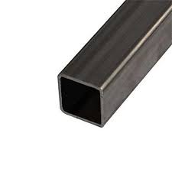
2 | بوري 1انج مربع | روط | 10 |  | $-
3 | بوري¼1 مربع | روط | 10 |  | $-
4 | بوري 1،5 مربع | روط | 10 |  | $-
5 | بوري 2 انج مربع | روط | 2 |  | $-
6 | بوري شخاطة ¾ × 1,5 انج | روط | 5 |  | $- | 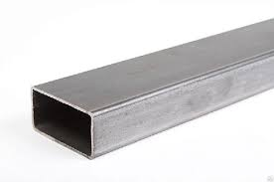
7 | بوري شخاطة 1 × 2 انج | روط | 5 |  | $-
8 | بوري شخاطة × 2,5 انج | روط | 5 |  | $-
9 | بوري شخاطة 3 × 1,5 انج | روط | 5 |  | $-
10 | بوري مدور 1 انج | روط | 5 |  | $-
11 | بوري مدور¼1 انج | روط | 5 |  | $-
12 | بوري مدور1,5 انج | روط | 5 |  | $-
13 | بوري مدور 2 انج | روط | 5 |  | $-
14 | شيش املس 11 ملم مدور | روط | 5 |  | $- | 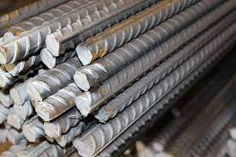
15 | شيش مربع 10 ملم | روط | 5 |  | $-
16 | شيش نقش 12 ملم | روط | 5 |  | $-
17 | بليت 0,7 سادة | روط | 2 |  | $- | 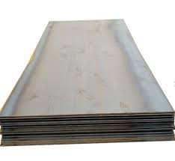
18 | بليت 0,9 سادة | روط | 3 |  | $-
19 | بليت 0,18 سادة | روط | 2 |  | $-
20 | بليت طبع 1 ×2 | روط | 5 |  | $-
21 | نقش ليزري 80 × 160 | روط | 5 |  | $- | 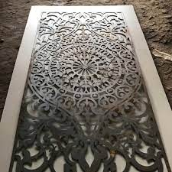
22 | نرمادة حجم 20 ملم | روط | 20 |  | $-
23 | نرمادة حجم 22 ملم | روط | 10 |  | $-
24 | كيلون باب 7 انج | قطعة | 7 |  | $- | 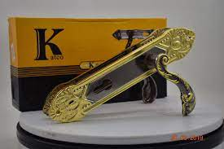
25 | سركي حديد بانواعه | باكيت | 12 |  | $- | 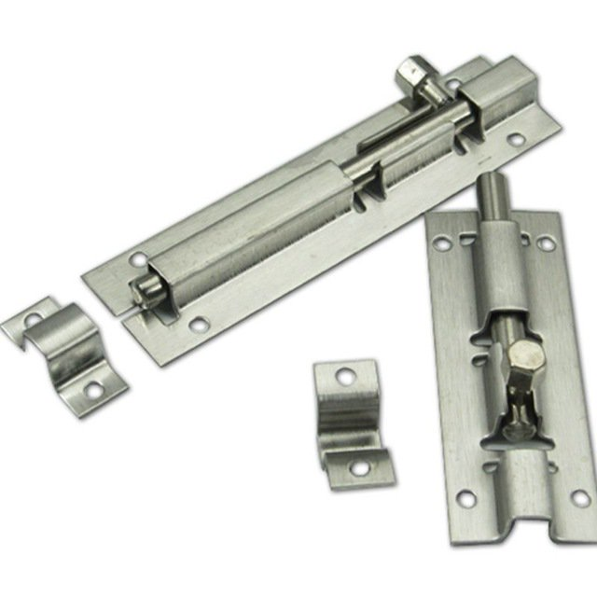
26 | اسلاك لحام 2,5 ملم | باكيت | 12 |  | $- | 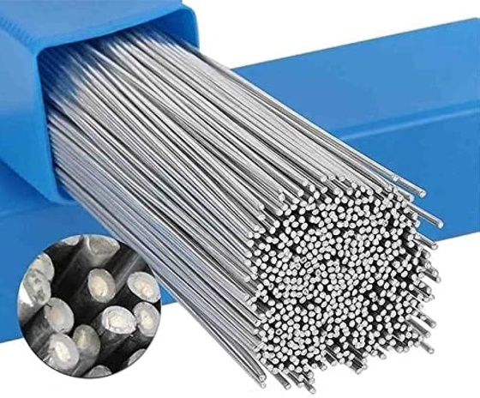
27 | اسلاك لحام 3,25 ملم | باكيت | 12 |  | $-
28 | حديد حرف L | روط | 5 |  | $- | 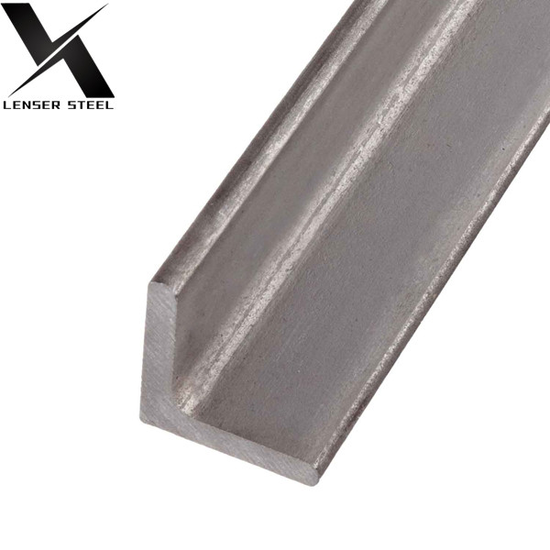
29 | حديد حرف T | روط | 5 |  | $- | 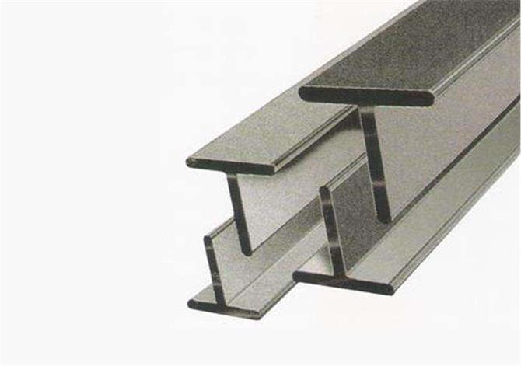
30 | زاوية 1,5 انج | روط | 5 |  | $-
31 | زاوية 2 انج | روط | 5 |  | $-
32 | راسطة 1 انج | روط | 2 |  | $- | 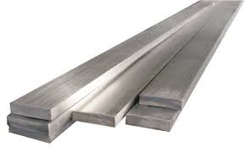
33 | راسطة 1,5 انج | روط | 2 |  | $-
34 | سلايت بولبرن | قطعة | 5 |  | $- | 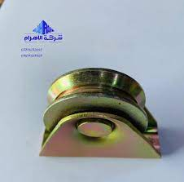
35 | كابون ابواب زجاجي 2×2 | طبقة | 2 |  | $- | 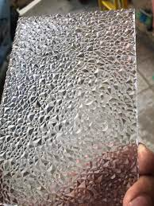
36 | بدلات عمل خاصة باللحام | قطعة | 20 |  | $- | 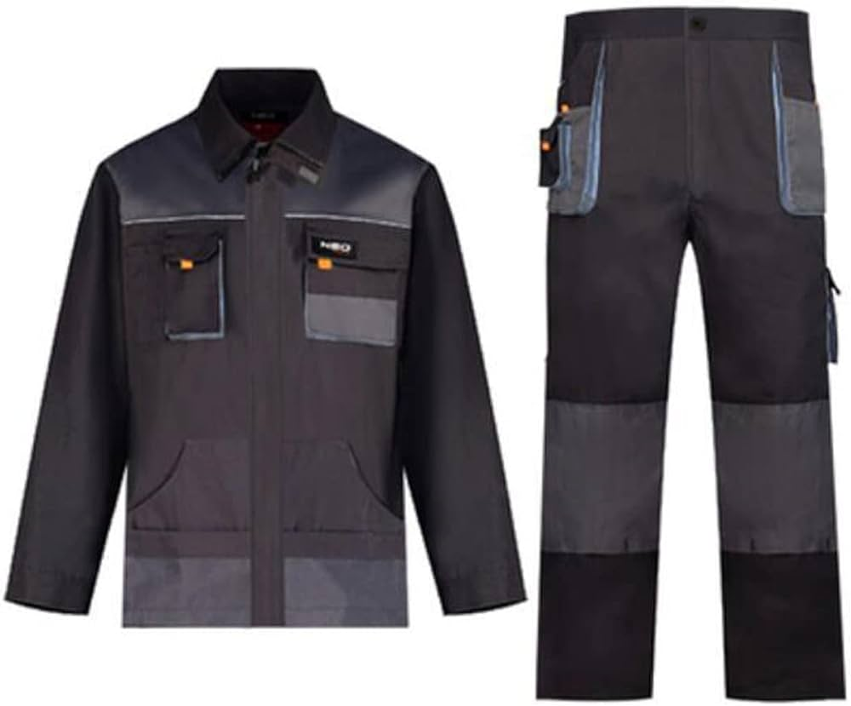
37 | صدرية عمل | قطعة | 25 |  | $- | 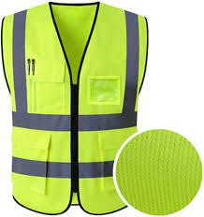
38 | كفوف عمل جلد خاصة باللحام | قطعة | 25 |  | $- | 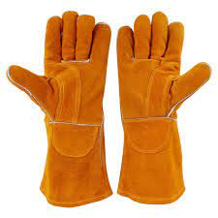
39 | حذاء عمل سيفتي | قطعة | 20 |  | $- | 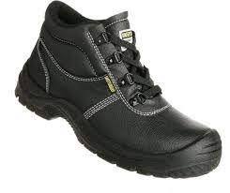
40 | راسطة 2,5 انج | طبقة | 2 |  | $-
41 | واقية لحام الكترونية | قطعة | 5 |  | $- | 